Fermentation PLA Gurke
Milchsäure-Produktion

Gurke über Tag

Erfassung der Messwerte
Fermentation von Lactobacillus plantarum im Gurkenglas über 24 h
Fermentation von Lactobacillus plantarum im Gurkenglas über 96 h

 | Glucose |  | Milchsäure |  | OD 600 nm
0 | 15.85 | 0 |  | 0 | 0.067
60 | 24.35 | 60 | 3.78115 | 60 | 0.088
120 | 14.77 | 120 | 4.90745 | 120 | 0.061
180 | 17.49 | 180 | 4.87527 | 180 | 0.035
240 | 15.93 | 240 | 1.38374 | 240 | 0.042
1260 | 10.23 | 1260 | 9.63791 |  | 4.77
1320 | 7.73 | 1320 | 9.52528 |  | 5.33
1380 | 4.40 | 1380 | 20.14468 |  | 5.8
1440 | 2.46 | 1440 | 22.8478 |  | 6.38
 | Glucose |  | Milchsäure |  | OD 600 nm
0 | 15.85 | 0 |  | 0 | 0.067
60 | 24.35 | 60 | 3.78115 | 60 | 0.088
120 | 14.77 | 120 | 4.90745 | 120 | 0.061
180 | 17.49 | 180 | 4.87527 | 180 | 0.035
240 | 15.93 | 240 | 1.38374 | 240 | 0.042
1260 | 10.23 | 1260 | 9.63791 |  | 4.77
1320 | 7.73 | 1320 | 9.52528 |  | 5.33
1380 | 4.40 | 1380 | 20.14468 |  | 5.8
1440 | 2.46 | 1440 | 22.8478 |  | 6.38
5760 | 0.47 | 5760 | 24.135 |  | 6.5
Milchsäure | Zeit [Min.] |  | 0 | 60 | 120 | 180 | 240 | 1260 | 1320 | 1380 | 1440 | 5760
365 nm
Stundenintervall >> | Leerwert | Kontrolle | t0 | t1 | t2 | t3 | t4 | t5 | t6 | t7 | t8 | t9
Verd.-faktor F | 1 | 1 | 50 | 50 | 50 | 50 | 50 | 50 | 200 | 200 | 200 | 200
E1 | 0.461 |  |  | 0.472 | 0.53 | 0.516 | 0.535 | 0.466 | 0.500 | 0.441 | 0.451 | 0.444
E2 | 0.578 |  |  | 0.824 | 0.952 | 0.936 | 0.738 | 1.182 | 0.765 | 0.871 | 0.923 | 0.936
DE | 0.117 | 0 | 0.48 | 0.352 | 0.422 | 0.42 | 0.203 | 0.716 | 0.265 | 0.43 | 0.472 | 0.492
DEkorr |  | -0.117 | 0.48 | 0.235 | 0.305 | 0.303 | 0.086 | 0.599 | 0.148 | 0.313 | 0.355 | 0.375
C D+L-Milchsäure (gl-1) |  | -0.0376506 |  | 3.78115 | 4.90745 | 4.87527 | 1.38374 | 9.63791 | 9.52528 | 20.14468 | 22.8478 | 24.135

Glucose
365 nm | Zeit [Min.] |  | 0 | 60 | 120 | 180 | 240 | 1260 | 1320 | 1380 | 1440 | 5760
Stundenintervalle >> | Leerwert | Kontrolle | t0 | t1 | t2 | t3 | t4 | t5 | t6 | t7 | t8 | t9
Verd.-faktor F | 1 | 1 | 50 | 50 | 50 | 50 | 50 | 50 | 50 | 50 | 50 | 50
E1 | 0.309 | 0.313 | 0.294 | 0.314 | 0.302 | 0.307 | 0.328 | 0.317 | 0.328 | 0.342 | 0.338 | 0.59
E2 | 0.310 | 0.869 | 0.662 | 0.879 | 0.645 | 0.713 | 0.698 | 0.555 | 0.508 | 0.445 | 0.396 | 0.602
DE | 0.001 | 0.556 | 0.368 | 0.565 | 0.343 | 0.406 | 0.370 | 0.238 | 0.180 | 0.103 | 0.058 | 0.012
DEkorr |  | 0.555 | 0.367 | 0.564 | 0.342 | 0.405 | 0.369 | 0.237 | 0.179 | 0.102 | 0.057 | 0.011
C Glucose (gl-1) | 0 | 0.479 | 15.85 | 24.35 | 14.77 | 17.49 | 15.93 | 10.23 | 7.73 | 4.40 | 2.46 | 0.47

Zeit [Min.]
Zeit [Min.]
Otische Dichte
600 nm | Zeit [Min.] |  | 0 | 60 | 120 | 180 | 240 | 1260 | 1320 | 1380 | 1440 | 5760
Stundenintervalle >> |  |  | t0 | t1 | t2 | t3 | t4 | t5 | t6 | t7 | t8 | t9
Verd.-faktor F |  |  | 1 | 1 | 1 | 1 | 1 | 5 | 10 | 10 | 10 | 50
Messwert |  |  | 0.067 | 0.088 | 0.061 | 0.035 | 0.042 | 0.954 | 0.533 | 0.58 | 0.638 | 0.13
OD-Wert |  |  | 0.067 | 0.088 | 0.061 | 0.035 | 0.042 | 4.77 | 5.33 | 5.8 | 6.38 | 6.5

Zeit [Min.]

Fermentation PLA Infors
Milchsäure-Produktion

Infors über Tag
Fermentation von Lactobacillus plantarum im Infors-Bioreaktor über 26 h
Fermentation von Lactobacillus plantarum im Infors-Bioreaktor über 120 h
Erfassung der Messwerte

 | Glukose |  | Milchsäure |  | Zelldichte
0 | 20.000 | 0 | 0.002 | 0 | 0.245
30 |  | 30 |  | 30 | 0.254
70 |  | 70 |  | 70 | 0.312
1050 | 2.000 | 1050 | 1.967 | 1050 | 4.91
1055 | 10.000 | 1055 |  | 1055
1370 |  | 1370 |  | 1370 | 6.76
1410 |  | 1410 |  | 1410 | 7.89
1487 | 5.500 | 1487 |  | 1487
1495 | 10.000 | 1495 |  | 1495
1530 |  | 1530 | 2.176 | 1530 | 8.02
2401 | 0.000 | 2401
2610 |  | 2610 | 2.456 |  | 8.1
 | Glukose |  | Milchsäure |  | Zelldichte
0 | 20.000 | 0 | 0.002 | 0 | 0.245
30 |  | 30 |  | 30 | 0.254
70 |  | 70 |  | 70 | 0.312
1050 | 2.000 | 1050 | 1.967 | 1050 | 4.91
1055 | 10.000 | 1055 |  | 1055
1370 |  | 1370 |  | 1370 | 6.76
1410 |  | 1410 |  | 1410 | 7.89
1487 | 5.500 | 1487 |  | 1487
1495 | 10.000 | 1495 |  | 1495
1530 |  | 1530 | 2.176 | 1530 | 8.02
2401 | 0.000 | 2401
2610 |  | 2610 | 2.456 |  | 8.1

Milchsäure | Zeit [Min.] |  | 0 | 30 | 70 | 1050 | 1055 | 1370 | 1410 | 1487 | 1495 | 1530 | 2401 | 2610
340 nm
Stundenintervall >> | Leerwert | Kontrolle | t0 | t1 | t2 | t3 | t4 | t5 | t6 | t7 | t8 | t9 | t10 | t11 | t12 | t13
Verd.-faktor F | 1 | 1 |  |  |  | 4 |  |  |  |  |  | 5 |  | 15
E1 | 0.5 |  |  |  |  | 0.375 |  |  |  |  |  | 0.38 |  | 0.385
E2 | 0.595 |  |  |  |  | 1.289 |  |  |  |  |  | 1.198 |  | 0.974
DE | 0.095 | 0 |  |  |  | 0.914 |  |  |  |  |  | 0.818 |  | 0.589
DEkorr |  | -0.095 |  |  |  | 0.914 |  |  |  |  |  | 0.818 |  | 0.589
C D+L-Milchsäure (gl-1) |  | -0.030438 | 0.002 |  |  | 1.967 |  |  |  |  |  | 2.176 |  | 2.456

Glucose
340 nm | Zeit [Min.] |  | 0 | 30 | 70 | 1050 | 1055 | 1370 | 1410 | 1487 | 1495 | 1530 | 2401 | 2610
Stundenintervalle >> | Leerwert | Kontrolle | t0 | t1 | t2 | t3 | t4 | t5 | t6 | t7 | t8 | t9 | t10 | t11 | t12 | t13
Verd.-faktor F | 1 | 1
E1 | 0.59 | 0.37
E2
DE | -0.59 | -0.37
DEkorr |  | 0.22
C Glucose (gl-1) | 0 | 0.190 | 20.000 |  |  | 2.000 | 10.000 |  |  | 5.500 | 10.000 |  | 0.000

Optische Dichte | Zeit [h] |  | 0 | 1 | 2 | 3 | 4 | 5 | 6 | 7 | 28 | 29 | 30 | 31 | 98 | 120
600 nm | Zeit [Min.] |  | 0 | 30 | 70 | 1050 | 1055 | 1370 | 1410 | 1487 | 1495 | 1530 | 2401 | 2610
Stundenintervalle >> |  |  | t0 | t1 | t2 | t3 | t4 | t5 | t6 | t7 | t8 | t9 | t10 | t11 | t12 | t13
Verd.-faktor F |  |  | 1 | 1 | 1 | 5 | 10 | 10 | 10 |  |  | 20 |  | 20
Zeit [Min.]
Messwert |  |  | 0.245 | 0.254 | 0.312 | 0.982 |  | 0.676 | 0.789 |  |  | 0.401 |  | 0.405
Zeit [Min.]
OD-Wert |  |  | 0.245 | 0.254 | 0.312 | 4.91 |  | 6.76 | 7.89 |  |  | 8.02 |  | 8.1

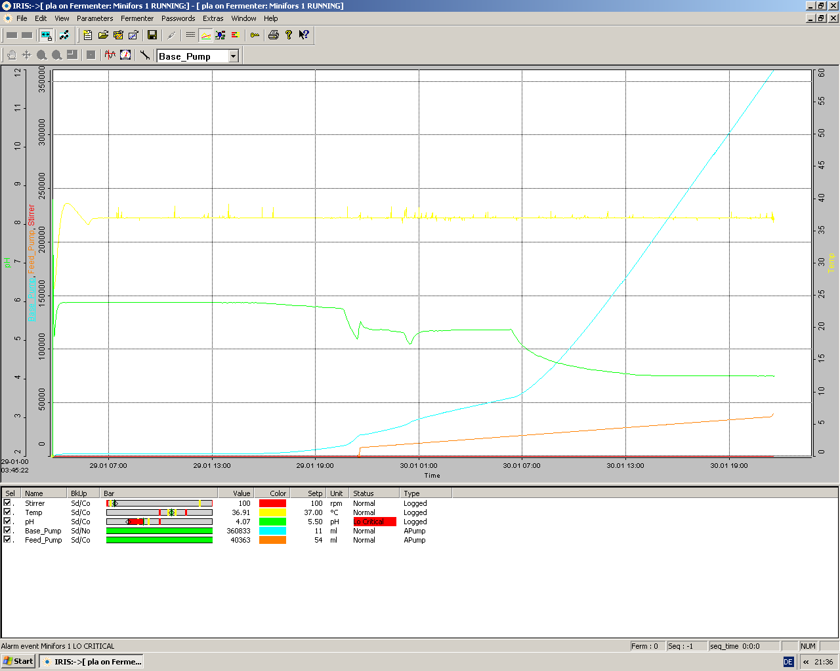

Zeit [Min.]

Formel Glucose
Glukose | Nach D-Glucose-Kit von R-Biopharm

 | V | 1.51
 | v | 0.05
 | MG | 180.16
 | d | 1
 | e | 6.3
 | 1000 | 1000


 | Formel: | 0.8636

